Sheet3
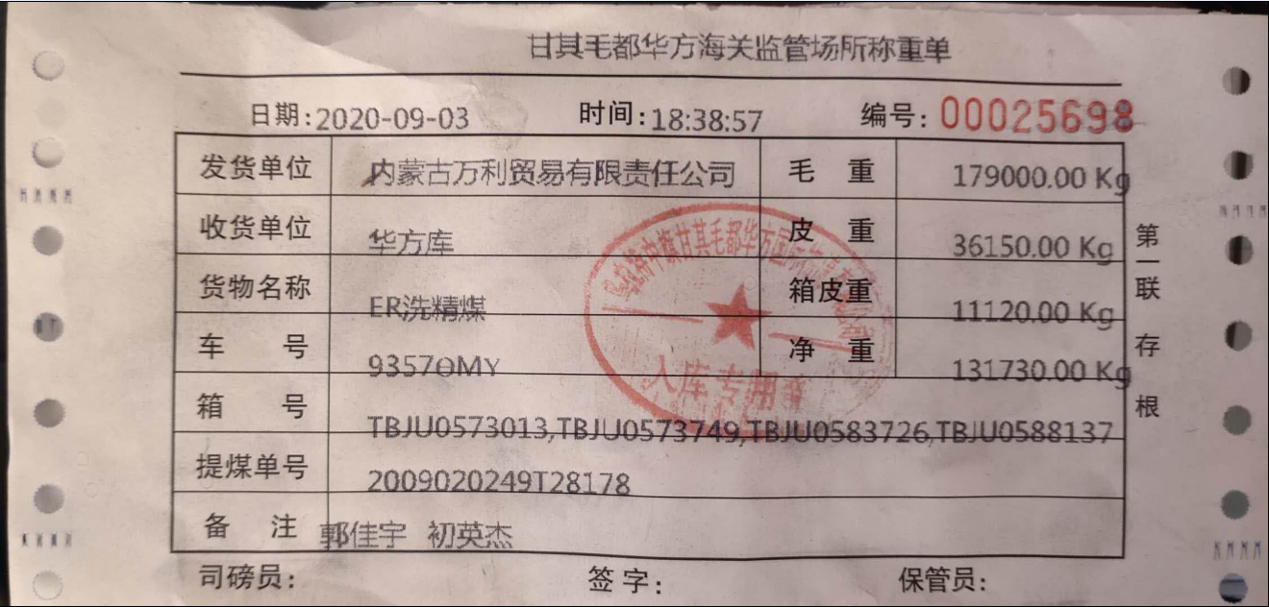
1 | 提煤单查询：提煤重量、已提量、未提量、已提车数
 | 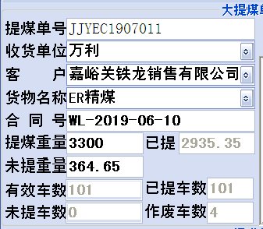
2 | 出入库查询与导出：需要时间段、合同号、提煤单号、全部、已完成、未完成
3 | 汇总和明细查询与导出：客户、车队、提煤单号、合同号、车号、包装方式、车型、运输方式、品名

 | 出库磅单
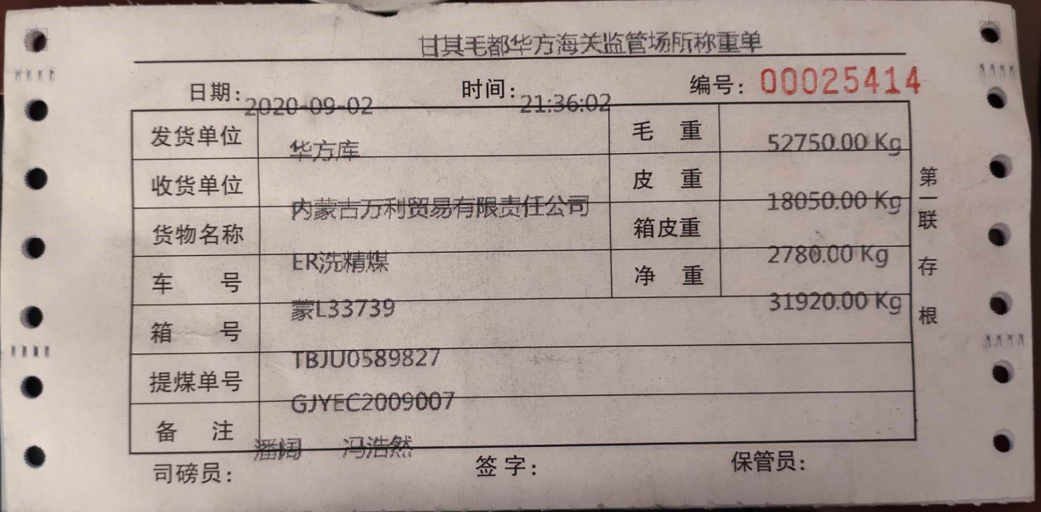

 | 入库榜单

